Текущее состояние
 | Карта текущего состояния процесса "Оптимизация процесса сбора информации о результатах ежемесячной аттестации студентов"
 |  | Единица измерений: |  |  | час
 |  |  |  | 1 | 2 | 3 | 4 | 5 | 6 | 7 | 8 | 9 | 10 | 11 | 12 | 13 | 14 | 15 | 16 | 17 | 18 | 19 | 20 | 21 | 22 | 23 | 24 | Сумма, час | ВПП max, час | ВПП min, час
Время, час | Операции, час |  | max | 3 |  | 0.1 |  | 0.3 |  | 0.05 |  | 0.1 |  | 3 |  | 32 |  | 4 |  | 3 |  | 0.1 |  | 6 |  | 4 |  | 55.65 | 79.95 | 43.7
 |  |  | min | 3 |  | 0.1 |  | 0.2 |  | 0.05 |  | 0.1 |  | 2 |  | 8 |  | 3 |  | 2 |  | 0.1 |  | 5 |  | 4 |  | 27.55
 | Ожидания, час |  | max |  | 0.1 |  | 0.2 |  | 3 |  | 3 |  | 5 |  | 2 |  | 1 |  | 1 |  | 2 |  | 6 |  | 1 |  |  | 24.3
 |  |  | min |  | 0.05 |  | 0.1 |  | 1 |  | 3 |  | 4 |  | 2 |  | 0.5 |  | 0.5 |  | 0.5 |  | 4 |  | 0.5 |  |  | 16.15
 | Перемещения, час |  | max |  |  |  |  |  |  |  |  |  |  |  |  |  |  |  |  |  |  |  |  |  |  |  |  | 0
1
 |  |  | min |  |  |  |  |  |  |  |  |  |  |  |  |  |  |  |  |  |  |  |  |  |  |  |  | 0
1
1,9
Участники процесса | 1 | Заведующий отделением |  | формирует ведомости в Word |  | сообщает секретарю о распечатке ведомостей |  |  |  |  |  |  |  |  |  |  |  |  |  |  |  |  |  |  |  | оформляет сводный отчет по аттестации за месяц по ВСЕМ группам |  |  | 9.99 | рабочих дней
1,2
1,3
1,4,9
1,4,9
1,7
 | 2 | Секретарь |  |  |  |  |  | распечатывает ведомости на ВСЕ группы |  |  |  |  |  |  |  |  |  |  |  |  |  |  |  | собирает ведомости у ВСЕХ кураторов и сдает их заведующему отделением
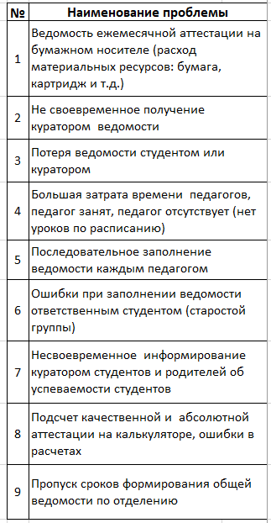
1,3
1,3,8,9
 | 3 | Куратор группы №… |  |  |  |  |  |  |  | получает ведомости у секретаря |  | выдает ведомости студенту - старосте группы |  |  |  |  |  |  |  | считает абсолютную и качественную успеваемость студентов |  | делает себе копию ведомости, а оригинал сдает секретарю |  | оповещает студентов и их родителей о результатах аттестации за месяц
 | 4 | Студент - староста группы |  |  |  |  |  |  |  |  |  |  |  | общается с педагами о выставлении оценки |  |  |  | сдает заполненную ведомость куратору группы
 | 5 | Преподаватель 1 |  |  |  |  |  |  |  |  |  |  |  |  |  | выставляет оценку сам или диктует студенту
1,3,4,5,6
1,3,6,9
 | 6 | Преподаватель 2 |  |  |  |  |  |  |  |  |  |  |  |  |  | выставляет оценку сам или диктует студенту
 | 7 | Преподаватель 3 |  |  |  |  |  |  |  |  |  |  |  |  |  | выставляет оценку сам или диктует студенту
 | 8 | Преподаватель 4 |  |  |  |  |  |  |  |  |  |  |  |  |  | выставляет оценку сам или диктует студенту
 | 9 | Преподаватель 5 |  |  |  |  |  |  |  |  |  |  |  |  |  | выставляет оценку сам или диктует студенту
 | 10 | Преподаватель 6 |  |  |  |  |  |  |  |  |  |  |  |  |  | выставляет оценку сам или диктует студенту
 | 11 | Преподаватель 7 |  |  |  |  |  |  |  |  |  |  |  |  |  | выставляет оценку сам или диктует студенту
 | 12 | Преподаватель 8 |  |  |  |  |  |  |  |  |  |  |  |  |  | выставляет оценку сам или диктует студенту
 | 13 | Преподаватель 9 |  |  |  |  |  |  |  |  |  |  |  |  |  | выставляет оценку сам или диктует студенту
 | 14 | Преподаватель 10 |  |  |  |  |  |  |  |  |  |  |  |  |  | выставляет оценку сам или диктует студенту

 | № | Наименование проблемы
 | 1 | Ведомость ежемесячной аттестации на бумажном носителе (расход материальных ресурсов: бумага, картридж и т.д.)
 | 2 | Не своевременное получение куратором ведомости
 | 3 | Потеря ведомости студентом или куратором
 | 4 | Большая затрата времени педагогов, педагог занят, педагог отсутствует (нет уроков по расписанию)
 | 5 | Последовательное заполнение ведомости каждым педагогом
 | 6 | Ошибки при заполнении ведомости ответственным студентом (старостой группы)
 | 7 | Несвоевременное информирование куратором студентов и родителей об успеваемости студентов
 | 8 | Подсчет качественной и абсолютной аттестации на калькуляторе, ошибки в расчетах
 | 9 | Пропуск сроков формирования общей ведомости по отделению

